Sheet1
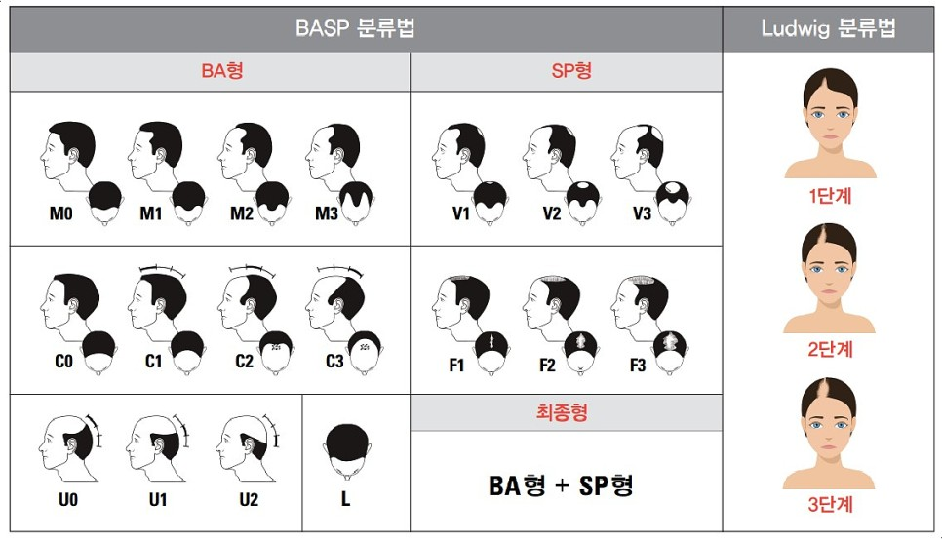
▣ 인적정보 목록(예시)
성명 |  | 김**
나이 |  | 35세(만)
성별 |  | 여성
국적 |  | 대한민국
혈액형 |  | A+
키
몸무게
탈모유형 | Norwood Scale
 | Ludwig 분류
 | BASP 분류 | C0F2
피부 분류 |  | Type III
촬영 이미지

Norwood Scale |  |  | 피부분류(Fitzpatrick Type)
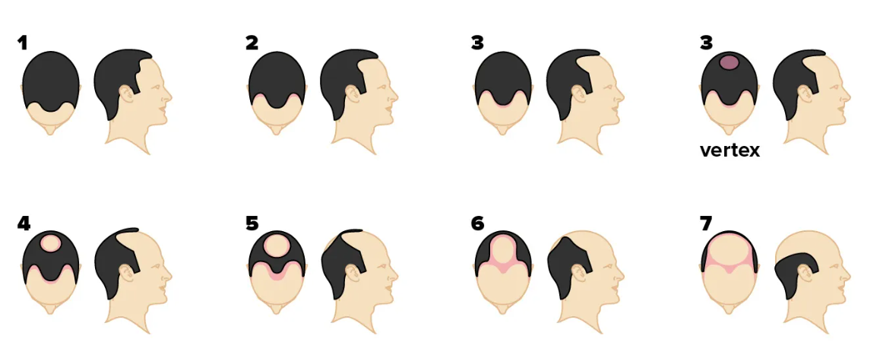 |  |  | 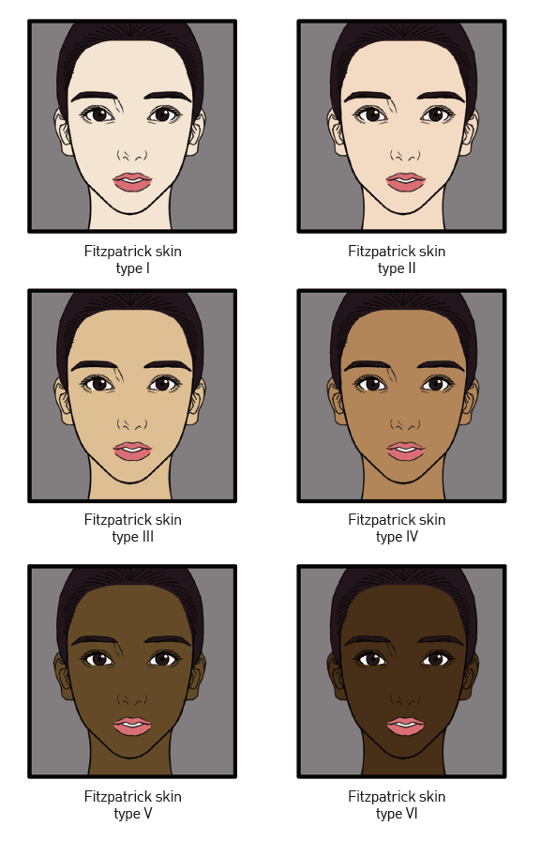

Ludwig 분류 / BASP 분류

대상자 1
▣ 인적정보 목록
성명 |  | 이**
나이 |  | 46세(만) | 앞머리 | 정수리
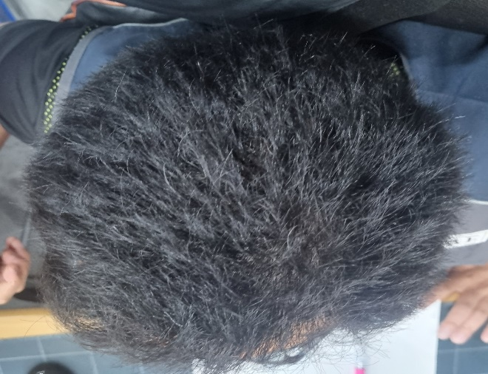
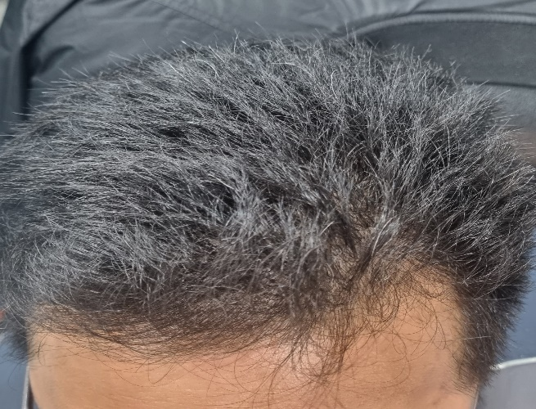
성별 |  | 남성
국적 |  | Korea
혈액형 |  | A+
키 |  | 172
몸무게 |  | 83
탈모유형 | Norwood Scale | 2
 | Ludwig 분류 | 1단계
 | BASP 분류 | M2F1
피부 분류 |  | Type III
촬영 이미지

Norwood Scale |  |  |  |  | 피부분류(Fitzpatrick Type)

Ludwig 분류 / BASP 분류

대상자 2
▣ 인적정보 목록
성명 |  | 권**
나이 |  | 48세(만) | 앞머리 | 정수리
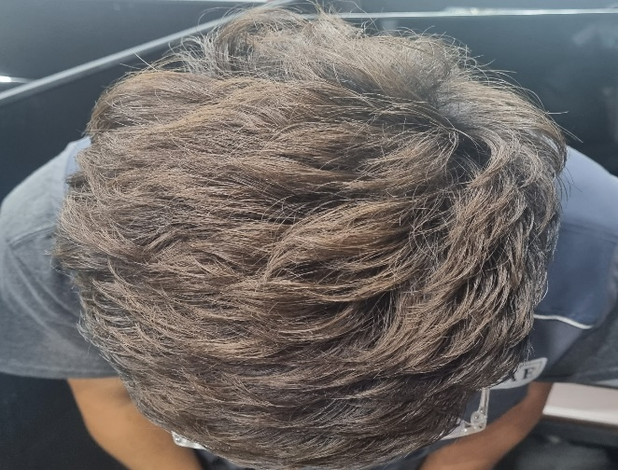
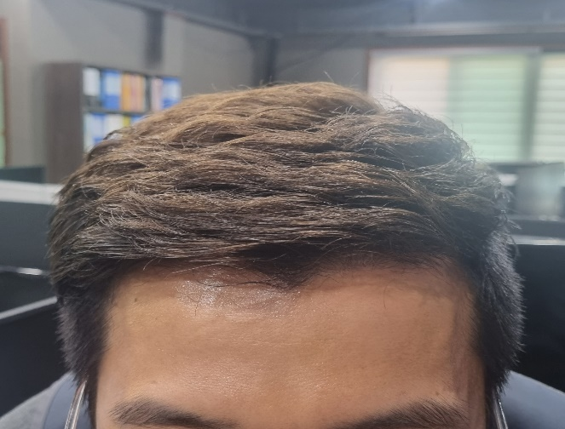
성별 |  | 남성
국적 |  | Korea
혈액형 |  | B+
키 |  | 184
몸무게 |  | 75
탈모유형 | Norwood Scale | 2
 | Ludwig 분류 | 1단계
 | BASP 분류 | M1F1
피부 분류 |  | Type III
촬영 이미지

Norwood Scale |  |  |  |  | 피부분류(Fitzpatrick Type)

Ludwig 분류 / BASP 분류

대상자 3
▣ 인적정보 목록
성명 |  | 장**
나이 |  | 51세(만) | 앞머리 | 정수리
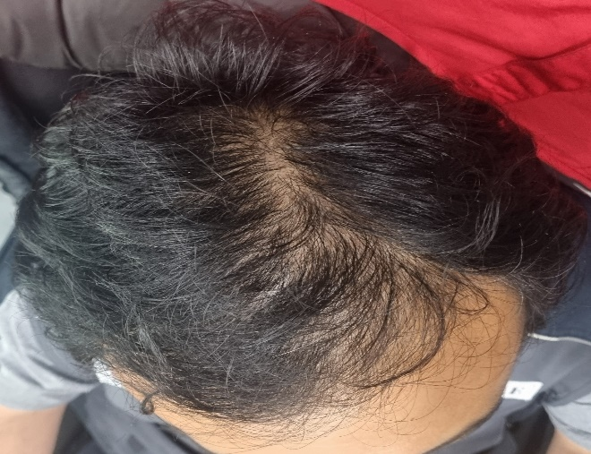
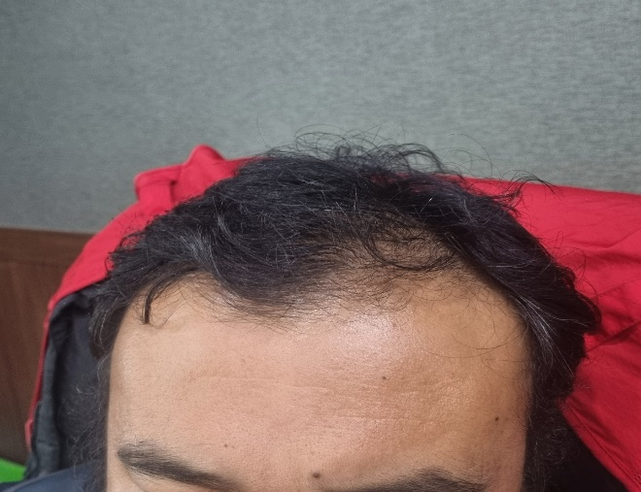
성별 |  | 남성
국적 |  | Korea
혈액형 |  | O+
키 |  | 168
몸무게 |  | 80
탈모유형 | Norwood Scale | 3
 | Ludwig 분류 | 3단계
 | BASP 분류 | C1F2
피부 분류 |  | Type III
촬영 이미지

Norwood Scale |  |  |  |  | 피부분류(Fitzpatrick Type)

Ludwig 분류 / BASP 분류

대상자 4
▣ 인적정보 목록
성명 |  | 최**
나이 |  | 48세(만) | 앞머리 | 정수리
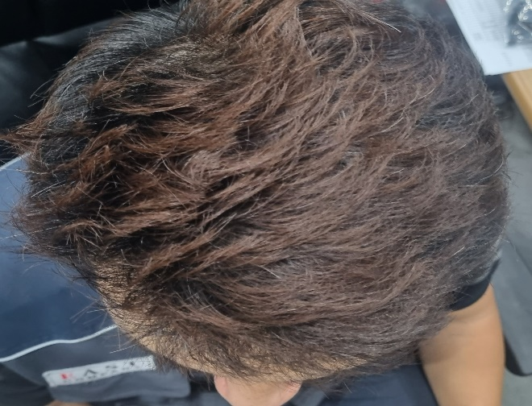
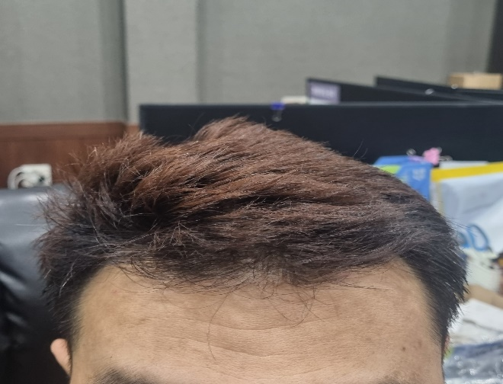
성별 |  | 남성
국적 |  | Korea
혈액형 |  | AB+
키 |  | 189
몸무게 |  | 86
탈모유형 | Norwood Scale | 3
 | Ludwig 분류 | 2단계
 | BASP 분류 | M2F1
피부 분류 |  | Type III
촬영 이미지

Norwood Scale |  |  |  |  | 피부분류(Fitzpatrick Type)

Ludwig 분류 / BASP 분류

대상자 5
▣ 인적정보 목록
성명 |  | 김**
나이 |  | 42세(만) | 앞머리 | 정수리
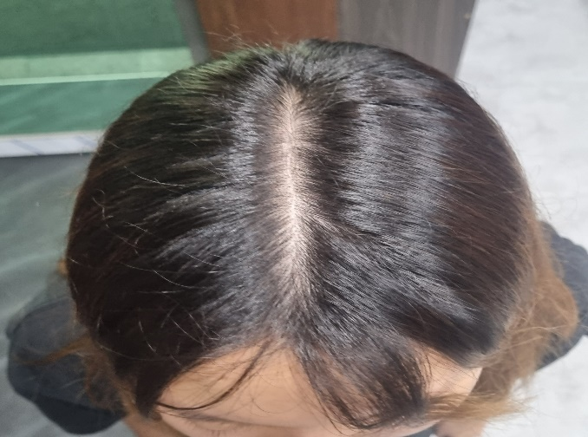
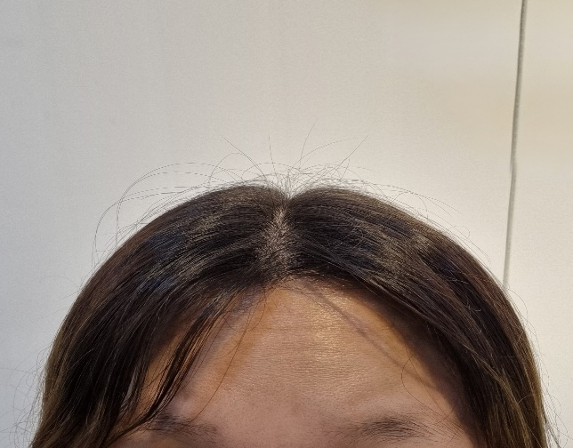
성별 |  | 여성
국적 |  | Korea
혈액형 |  | A+
키 |  | 157
몸무게 |  | 52
탈모유형 | Norwood Scale | 1
 | Ludwig 분류 | 1단계
 | BASP 분류 | M1F1
피부 분류 |  | Type II
촬영 이미지

Norwood Scale |  |  |  |  | 피부분류(Fitzpatrick Type)

Ludwig 분류 / BASP 분류

대상자 6
▣ 인적정보 목록
성명 |  | 송**
나이 |  | 38세(만) | 앞머리 | 정수리
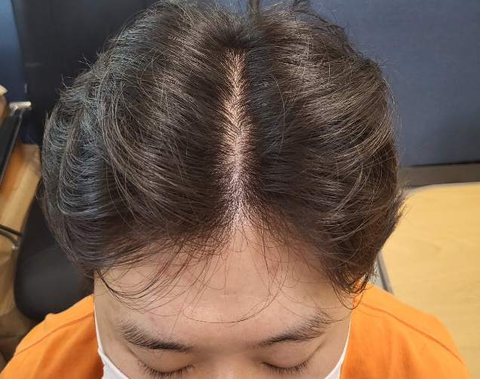
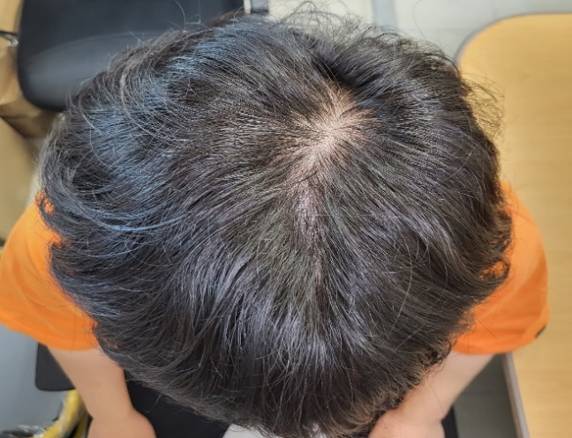
성별 |  | 남성
국적 |  | Korea
혈액형 |  | B+
키 |  | 160
몸무게 |  | 70
탈모유형 | Norwood Scale | 1
 | Ludwig 분류 | 1단계
 | BASP 분류 | M0F1
피부 분류 |  | Type II
촬영 이미지

Norwood Scale |  |  |  |  | 피부분류(Fitzpatrick Type)

Ludwig 분류 / BASP 분류

대상자 7
▣ 인적정보 목록
성명 |  | 유**
나이 |  | 28세(만) | 앞머리 | 정수리
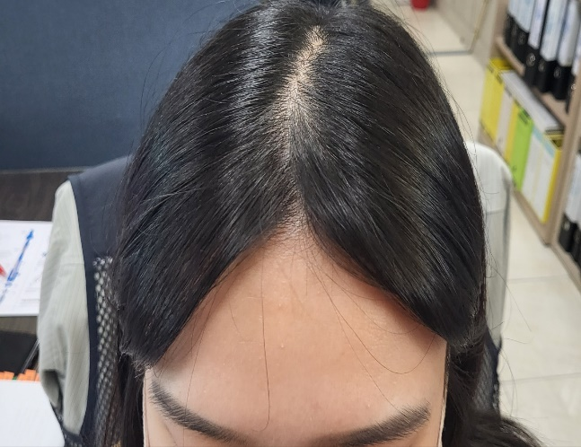
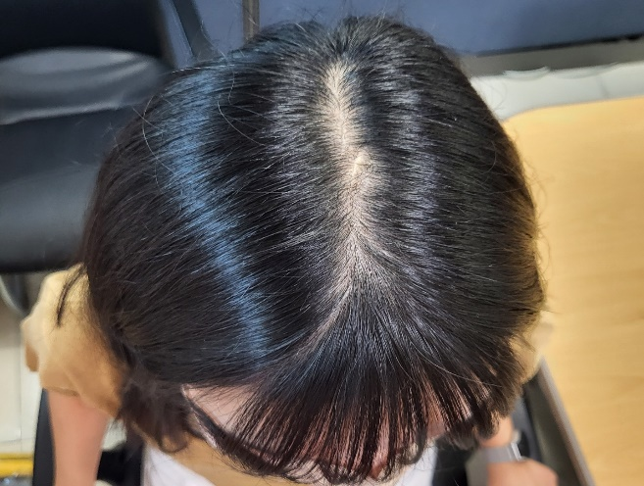
성별 |  | 여성
국적 |  | Korea
혈액형 |  | B
키 |  | 157
몸무게 |  | 46
탈모유형 | Norwood Scale | 1
 | Ludwig 분류 | 1단계
 | BASP 분류 | C0F1
피부 분류 |  | Type III
촬영 이미지

Norwood Scale |  |  |  |  | 피부분류(Fitzpatrick Type)

Ludwig 분류 / BASP 분류

대상자 8
▣ 인적정보 목록
성명 |  | 이**
나이 |  | 24세(만) | 앞머리 | 정수리
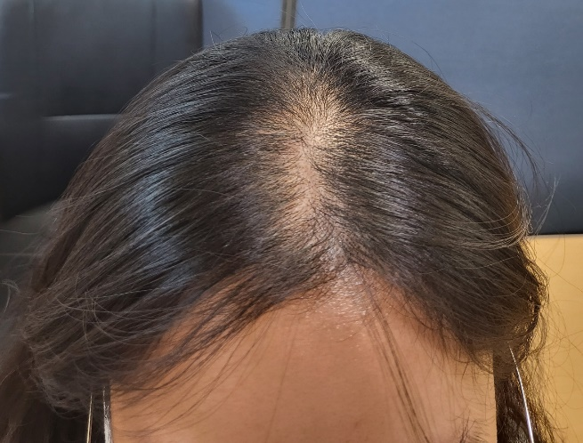
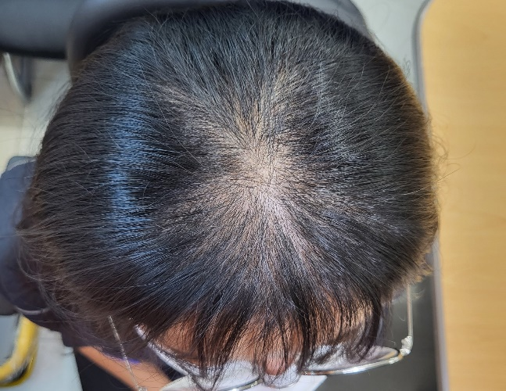
성별 |  | 여성
국적 |  | Korea
혈액형 |  | O
키 |  | 152
몸무게 |  | 47
탈모유형 | Norwood Scale | 1
 | Ludwig 분류 | 1단계
 | BASP 분류 | C0F2
피부 분류 |  | Type III
촬영 이미지

Norwood Scale |  |  |  |  | 피부분류(Fitzpatrick Type)

Ludwig 분류 / BASP 분류

대상자 9
▣ 인적정보 목록
성명 |  | 박**
나이 |  | 35세(만) | 앞머리 | 정수리
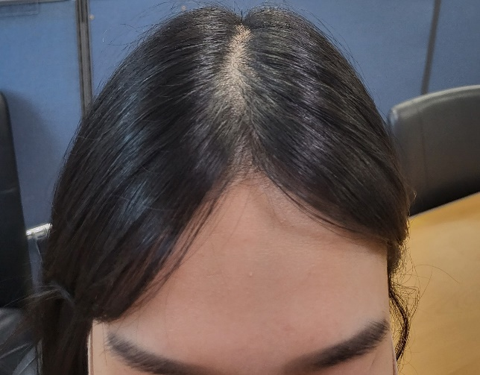
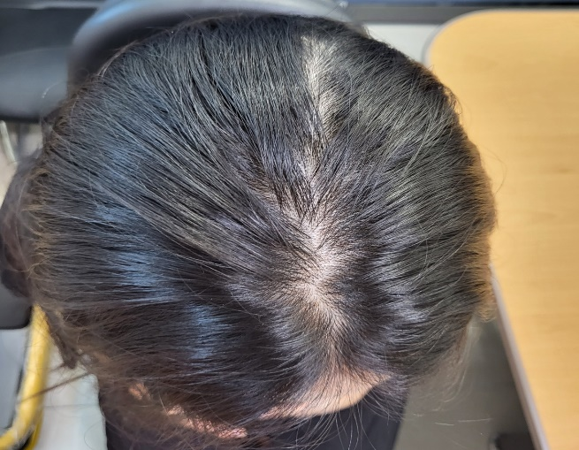
성별 |  | 여성
국적 |  | Korea
혈액형 |  | A
키 |  | 161
몸무게 |  | 50
탈모유형 | Norwood Scale | 1
 | Ludwig 분류 | 1단계
 | BASP 분류 | C0F1
피부 분류 |  | Type II
촬영 이미지

Norwood Scale |  |  |  |  | 피부분류(Fitzpatrick Type)

Ludwig 분류 / BASP 분류

대상자 10
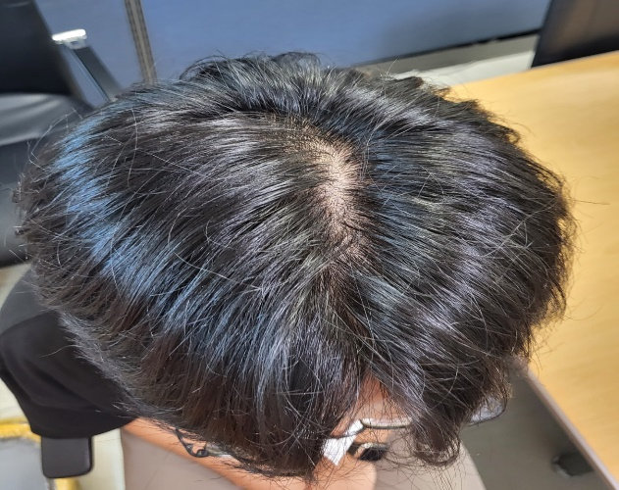
▣ 인적정보 목록
성명 |  | 정**
나이 |  | 41세(만) | 앞머리 | 정수리
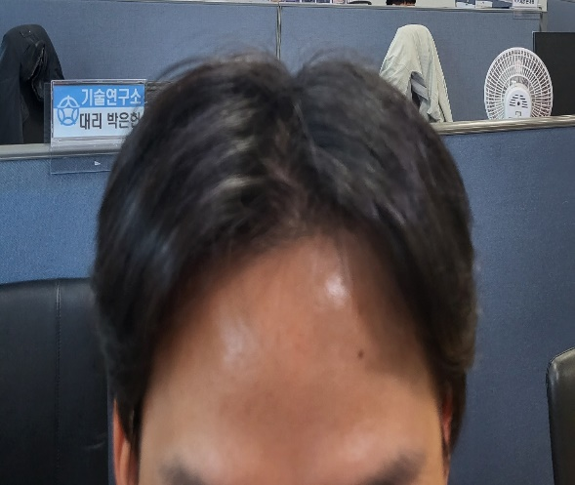
성별 |  | 남성
국적 |  | Korea
혈액형 |  | AB+
키 |  | 184
몸무게 |  | 75
탈모유형 | Norwood Scale | 1
 | Ludwig 분류 | 1단계
 | BASP 분류 | M0F1
피부 분류 |  | Type III
촬영 이미지

Norwood Scale |  |  |  |  | 피부분류(Fitzpatrick Type)

Ludwig 분류 / BASP 분류

